CollectiveAccess
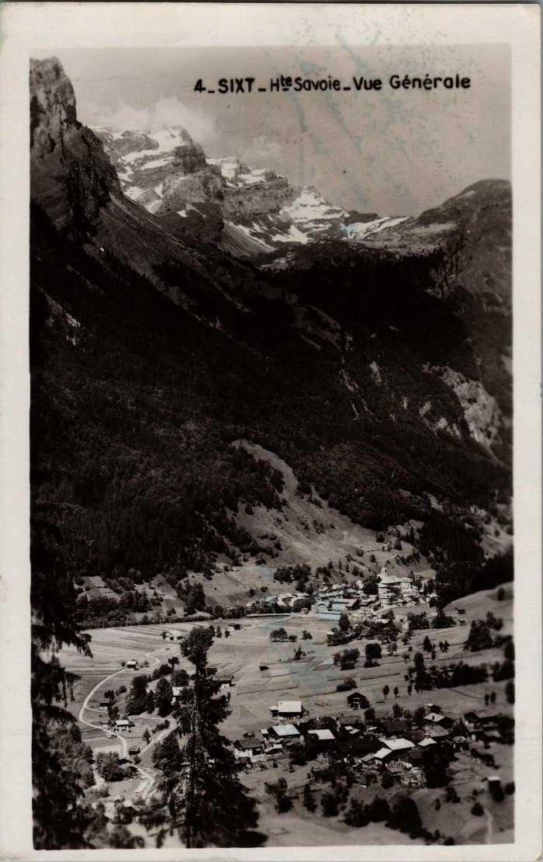
Image | Object | Description | Date
 | Carte postale de Sixt (22-022) | Vue générale de Sixt, aout 1950
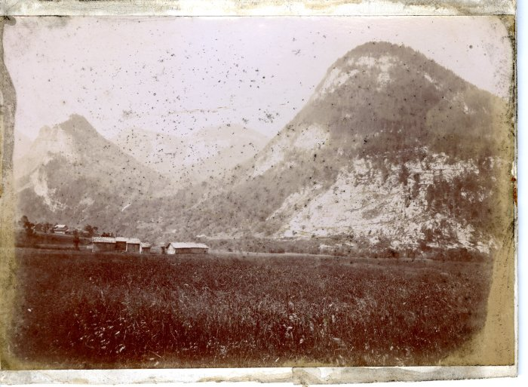 | Photo de la plaine des Glières (21-012) | Photo de la plaine des Glières dans les années 1900-1910, Edition Denambride

